Empleados
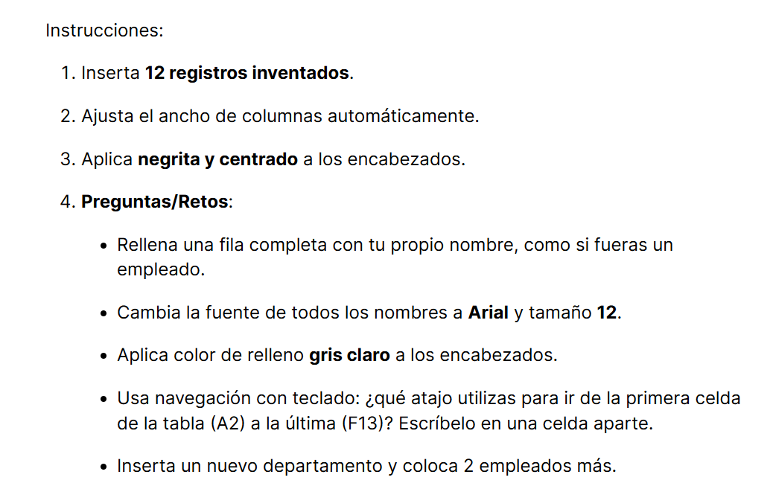
ID | Nombre | Apellido | Departamento | Edad | Ciudad
1 | Adriana | Ramírez | Ventas | 34 | Madrid
2 | Pablo | López | Marketing | 28 | Barcelona
3 | María | González | Finanzas | 41 | Valencia
4 | Adrián | Torres | Recursos Humanos | 37 | Sevilla
5 | Laura | Fernández | IT | 29 | Bilbao
6 | Luis | Navarro | Ventas | 45 | Málaga
7 | Pedro | Ortega | Marketing | 33 | Zaragoza
8 | Antonio | Herrera | Finanzas | 52 | Murcia
9 | Paula | Domínguez | IT | 26 | Alicante
10 | Raúl | Molina | Recursos Humanos | 39 | Granada
11 | Tomás | Castro | Ventas | 31 | Valladolid
12 | Lucía | Serrano | Marketing | 44 | Córdoba
13 | Salomón | Ruíz | Operaciones | 26 | Valencia
14 | Ramiro | Sánchez | Operaciones | 40 | Córdoba

 | Para ir de la primera celda de la tabla a la última usaría el comando Ctrl + Flecha abajo para ir a la última fila de la primera columna y después Ctrl + Flecha derecha para ir a la última columna de la última fila.

Reto Final
Mario Mérida Baglietto
11/09/2025

LISTA DE EMPLEADOS
Apellido | Nombre | Departamento | Edad | ID
Ramírez | Adriana | Ventas | 34 | 1
López | Pablo | Marketing | 28 | 2
González | María | Finanzas | 41 | 3 | El comando para seleccionar toda la tabla es Ctrl + A.
Torres | Adrián | Recursos Humanos | 37 | 4
Fernández | Laura | IT | 29 | 5
Navarro | Luis | Ventas | 45 | 6
Ortega | Pedro | Marketing | 33 | 7 | Para eliminar una fila completa, me situaría en la celda y utilizaría Ctrl + -.
Herrera | Antonio | Finanzas | 52 | 8
Domínguez | Paula | IT | 26 | 9
Molina | Raúl | Recursos Humanos | 39 | 10
Castro | Tomás | Ventas | 31 | 11 | Para ir a la última fila usaría Ctrl + Flecha Abajo, si además querríamos ir a la última columna usaría Ctrl + Flecha Derecha.
Serrano | Lucía | Marketing | 44 | 12
Ruíz | Salomón | Operaciones | 26 | 13
Sánchez | Ramiro | Operaciones | 40 | 14

